몬스터
stage1 - MONSTER |  |  |  |  |  |  |  |  |  |  |  |  |  |  |  |  |  | stage1
 |  |  |  |  |  |  |  |  | stage2 - MONSTER
 | name | hp | damage | movespeed | attackspeed | skill | reward | info |  | name | hp | damage | movespeed | attackspeed | skill | reward | info | stage | hp | damage | movespeed | attackspeed | reward | wave | difficulty | monsterNumber per wave | boss
 | redbean | 50 | 10 | 700 | 0.5 |  | 5 | strong damage |  | red_horn |  |  |  |  |  |  |  | 1.1 | 1 | 1 | 1 | 1 | 1 | 5 | 1 | 6 | x
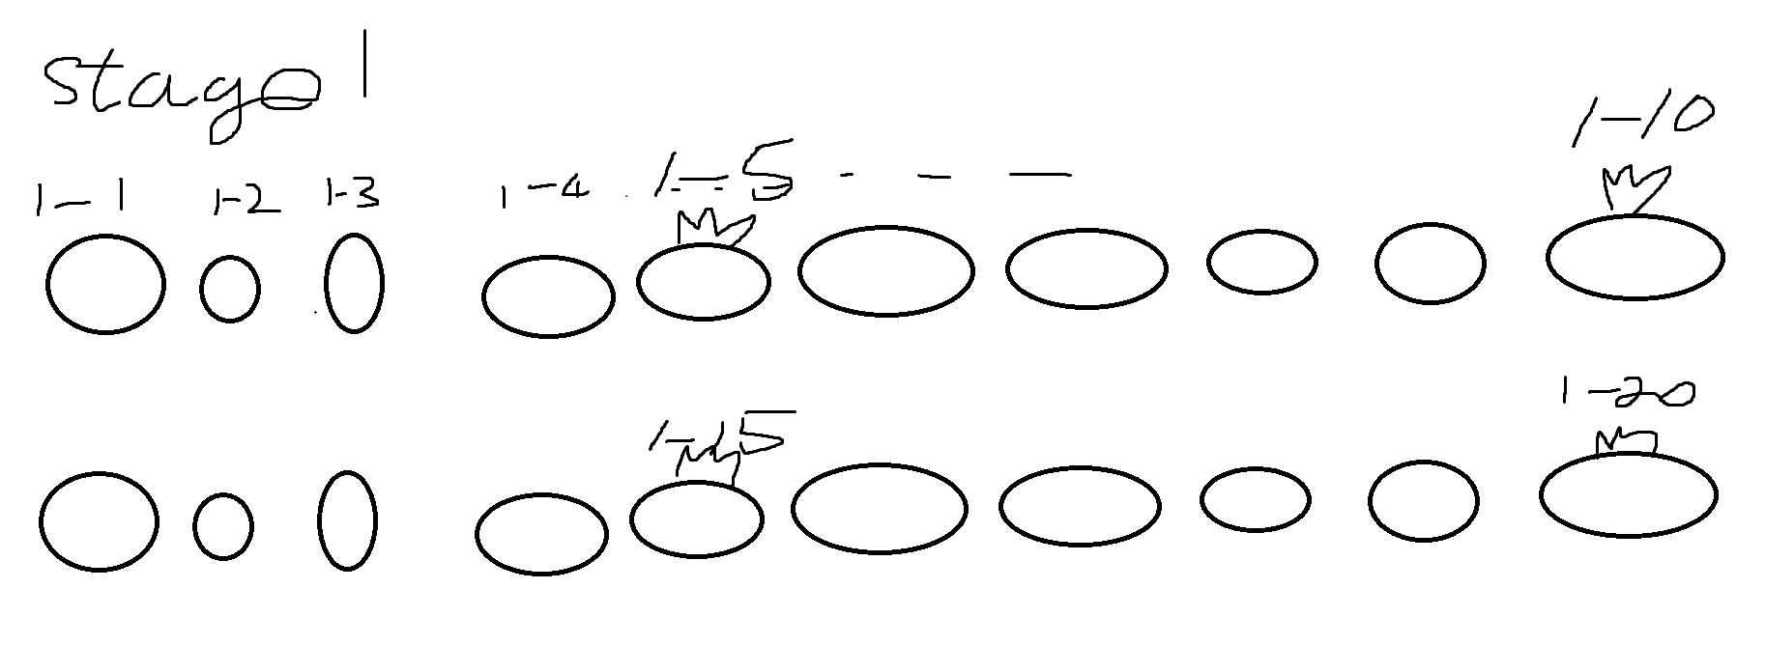
 | orangebean | 50 | 10 | 700 | 0.5 |  | 5 | lot money |  | orange_horn |  |  |  |  |  |  |  | 1.1 | 1.1 | 1.1 | 1.1 | 1.1 | 1.1 | 5 | 1 | 6 | x
 | yellowbean | 50 | 6 | 700 | 1 |  | 5 | fast |  | yellow_horn |  |  |  |  |  |  |  | 1.3 | 1.2 | 1.2 | 1.2 | 1.2 | 1.2 | 5 | 1 | 8 | x
 | greenbean | 50 | 0 | 700 | 0 |  | 5 | heal |  | green_horn |  |  |  |  |  |  |  | 1.4 | 1.4 | 1.4 | 1.4 | 1.4 | 1.4 | 5 | 1 | 8 | x
 | bluebean | 50 | 10 | 700 | 0.5 |  | 5 | teleport |  | blue_horn |  |  |  |  |  |  |  | 1,5 | 1.5 | 1.5 | 1.5 | 1.5 | 1.5 | 5 | 1 | 10 | o
 | indigobean | 50 | 10 | 700 | 0.5 |  | 5 | hard |  | indigo_horn |  |  |  |  |  |  |  | 1,6 | 1.6 | 1.6 | 1.6 | 1.6 | 1.6 | 5 | 1 | 10 | x
 | purplebean | 50 | 10 | 700 | 0.5 |  | 5 | debuff |  | purple_horn |  |  |  |  |  |  |  | 1,7 | 1.7 | 1.7 | 1.7 | 1.7 | 1.7 | 5 | 1 | 12 | x
 | redjelly | 50 | 10 | 700 | 0.5 |  | 5 | strong damage |  |  |  |  |  |  |  |  |  | 1,8 | 1.8 | 1.8 | 1.8 | 1.8 | 1.8 | 5 | 1 | 12 | x
 | orangejelly | 50 | 10 | 700 | 0.5 |  | 5 | lot money |  |  |  |  |  |  |  |  |  | 1,9 | 1.9 | 1.9 | 1.9 | 1.9 | 1.9 | 5 | 1 | 14 | x
 | yellowjelly | 50 | 10 | 700 | 0.5 |  | 5 | fast |  |  |  |  |  |  |  |  |  | 1,10 | 2 | 2 | 2 | 2 | 2 | 5 | 1 | 14 | o
 | greenjelly | 50 | 10 | 700 | 0.5 |  | 5 | heal |  |  |  |  |  |  |  |  |  | 1.11 | 2.1 | 2.1 | 2.1 | 2.1 | 2.1 | 5 | 1 | 16 | x
 | bluejelly | 50 | 10 | 700 | 0.5 |  | 5 | teleport |  |  |  |  |  |  |  |  |  | 1.12 | 2.2 | 2.2 | 2.2 | 2.2 | 2.2 | 5 | 1 | 16 | x
 | indigojelly | 50 | 10 | 700 | 0.5 |  | 5 | hard |  |  |  |  |  |  |  |  |  | 1.13 | 2.3 | 2.3 | 2.3 | 2.3 | 2.3 | 5 | 1 | 18 | x
 | purplejelly | 50 | 10 | 700 | 0.5 |  | 5 | debuff |  |  |  |  |  |  |  |  |  | 1.14 | 2.4 | 2.4 | 2.4 | 2.4 | 2.4 | 5 | 1 | 18 | x
 |  |  |  |  |  |  |  |  |  |  |  |  |  |  |  |  |  | 1.15 | 2.5 | 2.5 | 2.5 | 2.5 | 2.5 | 5 | 1 | 20 | o
 |  |  |  |  |  |  |  |  |  |  |  |  |  |  |  |  |  | 1.16 | 2.6 | 2.6 | 2.6 | 2.6 | 2.6 | 5 | 1 | 20 | x
 |  |  |  |  |  |  |  |  |  |  |  |  |  |  |  |  |  | 1.17 | 2.7 | 2.7 | 2.7 | 2.7 | 2.7 | 5 | 1 | 22 | x
 |  |  |  |  |  |  |  |  |  |  |  |  |  |  |  |  |  | 1.18 | 2.8 | 2.8 | 2.8 | 2.8 | 2.8 | 5 | 1 | 22 | x
 |  |  |  |  |  |  |  |  |  |  |  |  |  |  |  |  |  | 1.19 | 2.9 | 2.9 | 2.9 | 2.9 | 2.9 | 5 | 1 | 24 | x
 |  |  |  |  |  |  |  |  |  |  |  |  |  |  |  |  |  | 1.2 | 3 | 3 | 3 | 3 | 3 | 5 | 1 | 24 | o

